19
발 파 작 업 일 지 |  |  |  |  |  |  |  |  |  |  |  | 발 파 계 획 서
현장명 : 신안산선 복선전철 민간투자사업 4-1공구 |  |  |  |  |  |  |  |  |  |  |  | 공사명 : |  | 신안산선 복선전철 민간투자사업 4-1공구
2025-04-10 |  |  |  | 날씨: | 맑음 | 화약류관리책임자 : |  |  | 김 병 남 (서명) |  |  | 시공사 : |  | (주)포스코건설
 |  |  |  |  |  |  |  |  | 이 재 근 (서명) |  |  | 협력사 : |  | 장차건설㈜ |  |  |  |  |  |  | 화약류관리책임자 : |  | 김 병 남 |  | (인)
화 약 류 | 양 수 | 도 착 시 간 |  | 폭 약 |  |  | 뇌 관 |  |  |  | 비 고 |  |  |  |  |  |  |  |  |  |  |  | 이 재 근 |  | (인)
 |  | 04:27 |  | 368.0 |  | kg | 324 |  | EA |  |  | 발파예정일시 : |  |  |  | 2025-04-10 |  |  | 07:00~19:00
 |  |  |  |  |  | kg |  |  | EA
 |  | 합계 |  | 368.0 |  | kg | 324 |  | EA |  |  | 화약류 양 수 계 획 |  | 도착 예정시간 |  |  | 폭약(KG) |  | 뇌관(EA) |  |  | 계측장소
 | 사 용 | 사 용 량 |  | 368.0 |  | kg | 324 |  | EA |  |  |  |  |  |  |  | 에멀젼 | 정밀 | 공저뇌관 |  | 연결뇌관
 |  | 기 타 |  |  |  | kg |  |  | EA |  |  |  |  | 04:30 |  |  | 347 | 21 | 296 |  | 28 | 강남성심병원
 |  | 잔 량 |  | - |  | kg | - |  | EA
 | 반 납 | 출발일시 |  |  | 반 납 량 |  | 폭 약 |  |  | kg |  |  |  | 합계 |  |  | 368.0 |  | 324
 |  | 반 납 자 |  |  |  |  | 뇌 관 |  |  | EA
작 업 내 용 | 회 수 | 발파 시간 | 천공장 (m) | 천공수 (공) | 천공 방법 | 공당 장약량 (kg) | 지발당 장약량 (kg) | 총장약량 |  |  | 비 고 | 작 업 계 획 | 횟수 |  | 천공경 (mm) |  | 천공장 (m) | 저항선, | 공수 (ea) | 공 당 장약량(kg) |  | 지 발 당 장약량(kg) | 1발파당 장약량 (폭약/뇌관) |  | 발파 패턴
 |  |  |  |  |  |  |  |  |  |  |  |  |  |  |  |  |  | 공간격
 | 1 | 08.48 | 2.20 | 150 | 수평 | 0.7~1.6 | 0.7~1.6 | 폭약 | 184.0 | ㎏ | PD-2(CB2) |  |  |  |  |  |  | (m)
 |  |  |  |  |  |  |  | 뇌관 | 162.0 | EA |  |  | 1회 |  | 51 |  | 2.2 | 0.4~1.0 | 150 | 0.7~1.6 |  | 0.7~1.6 | 폭약 : | 184.0 ㎏ | PD-2 (CB2)
 | 2 | 18.29 | 2.20 | 150 | 수평 | 0.7~1.6 | 0.7~1.6 | 폭약 | 184.0 | ㎏ | PD-2(CB2)
 |  |  |  |  |  |  |  | 뇌관 | 162.0 | EA |  |  |  |  |  |  |  |  |  |  |  |  | 뇌관 : | 162 개
 | 3
 |  |  |  |  |  |  |  |  |  |  |  |  | 2회 |  | 51 |  | 2.2 | 0.4~1.0 | 150 | 0.7~1.6 |  | 0.7~1.6 | 폭약 : | 184.0 ㎏ | PD-2 (CB1-2)
 | 4
 |  |  |  |  |  |  |  |  |  |  |  |  |  |  |  |  |  |  |  |  |  |  | 뇌관 : | 162 개
 | 5
 |  |  |  |  |  |  |  |  |  |  |  |  | 3회
 | 6

 | 7
 |  |  |  |  |  |  |  |  |  |  |  |  | 합 계 |  |  |  |  |  | 300 |  |  |  | 폭약 : | 368.0 ㎏
 | 계 |  |  | 300 |  |  |  | 폭약 | 368.0 | ㎏
 |  |  |  |  |  |  |  |  |  |  |  |  |  |  |  |  |  |  |  |  |  |  | 뇌관 : | 324 개
 |  |  |  |  |  |  |  | 뇌관 | 324 | EA
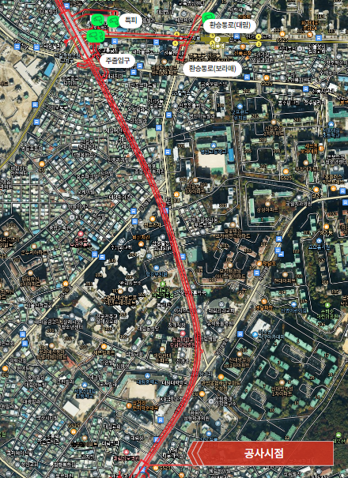
발파장소약도
발파위치
계측위치
경계위치
 |  |  |  |  |  |  |  |  |  |  |  |  |  |  | TYPE6.PD-2(CB2) |  |  |  |  |  |  | TYPE6.PD-2(CB1-2)

 |  |  |  |  |  |  |  |  |  |  |  | 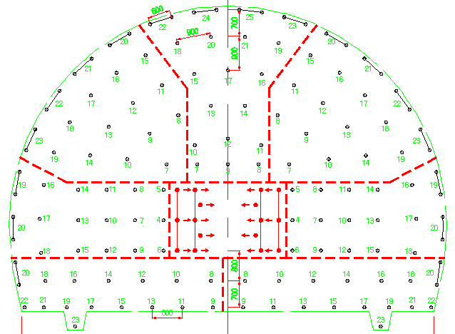
작업자 명단 |  |  | 강대천,김구환,최정석,권진,강형래,백영진
안전 조치 |  |  | 발파전 경고방송, 인원 및 장비 대피, 비산방지매트 설치, 경계원 배치 |  |  |  |  |  |  |  |  | 안전조치 |  |  | 발파 10분전 경고 방송, 인원 및 장비 대피, 경계요원 배치 후 안전발파실시
특이 사항 |  |  |  |  |  |  |  |  |  |  |  | 특이사항

